Model akvizicije kupaca
 | M1 | M2 | M3 | M4 | M5 | M6 | M7 | M8 | M9 | M10 | M11 | M12 | M13 | M14 | M15 | M16 | M17 | M18 | M19 | M20 | M21 | M22 | M23 | M24 | M25 | M26 | M27 | M28 | M29 | M30 | M31 | M32 | M33 | M34 | M35 | M36 | M37 | M38 | M39 | M40 | M41 | M42 | M43 | M44 | M45 | M46 | M47 | M48

Trošak oglašavanja | € 3,000 | € 3,000 | € 3,000 | € 3,000 | € 5,000 | € 5,000 | € 5,000 | € 5,000 | € 7,000 | € 7,000 | € 7,000 | € 7,000 | € 8,000 | € 8,000 | € 8,000 | € 8,000 | € 8,000 | € 8,000 | € 10,000 | € 10,000 | € 10,000 | € 10,000 | € 10,000 | € 10,000 | € 12,000 | € 12,000 | € 12,000 | € 12,000 | € 12,000 | € 12,000 | € 12,000 | € 12,000 | € 12,000 | € 12,000 | € 12,000 | € 12,000 | € 12,360 | € 12,731 | € 13,113 | € 13,506 | € 13,911 | € 14,329 | € 14,758 | € 15,201 | € 15,657 | € 16,127 | € 16,611 | € 17,109
 |  |  |  |  |  |  |  |  |  |  |  | € 60,000 |  |  |  |  |  |  |  |  |  |  |  | € 108,000 |  |  |  |  |  |  |  |  |  |  |  | € 144,000 |  |  |  |  |  |  |  |  |  |  |  | € 175,413
Trošak akvizicije po kupcu - CAC | € 141 | € 141 | € 141 | € 136 | € 136 | € 136 | € 136 | € 136 | € 132 | € 132 | € 132 | € 132 | € 132 | € 128 | € 128 | € 128 | € 128 | € 128 | € 128 | € 124 | € 124 | € 124 | € 124 | € 124 | € 124 | € 122 | € 122 | € 122 | € 122 | € 122 | € 122 | € 122 | € 120 | € 120 | € 120 | € 120 | € 120 | € 120 | € 120 | € 120 | € 110 | € 110 | € 110 | € 110 | € 110 | € 110 | € 110 | € 110

Transakcije
M0 - novi kupci | 21 | 21 | 21 | 22 | 37 | 37 | 37 | 37 | 53 | 53 | 53 | 53 | 61 | 63 | 63 | 63 | 63 | 63 | 78 | 81 | 81 | 81 | 81 | 81 | 97 | 98 | 98 | 98 | 98 | 98 | 98 | 98 | 100 | 100 | 100 | 100 | 103 | 106 | 109 | 113 | 126 | 130 | 134 | 138 | 142 | 147 | 151 | 156
M1 - zadržani |  | 20 | 39 | 58 | 76 | 107 | 136 | 165 | 191 | 232 | 271 | 308 | 343 | 383 | 423 | 462 | 498 | 532 | 565 | 611 | 657 | 701 | 742 | 782 | 819 | 870 | 920 | 968 | 1013 | 1056 | 1096 | 1135 | 1172 | 1208 | 1243 | 1275 | 1307 | 1339 | 1373 | 1408 | 1445 | 1493 | 1542 | 1592 | 1644 | 1697 | 1751 | 1807
Ukupan broj narudžbina | 21 | 41 | 61 | 80 | 112 | 144 | 173 | 201 | 244 | 285 | 324 | 361 | 403 | 446 | 486 | 524 | 560 | 595 | 643 | 692 | 738 | 782 | 823 | 863 | 916 | 969 | 1,019 | 1,066 | 1,111 | 1,154 | 1,195 | 1,233 | 1,272 | 1,308 | 1,343 | 1,375 | 1,410 | 1,445 | 1,482 | 1,521 | 1,571 | 1,623 | 1,676 | 1,730 | 1,786 | 1,843 | 1,902 | 1,963
 |  |  |  |  |  |  |  |  |  |  |  | 2048 |  |  |  |  |  |  |  |  |  |  |  | 7,554 |  |  |  |  |  |  |  |  |  |  |  | 13,961 |  |  |  |  |  |  |  |  |  |  |  | 19,953
Brzina odliva (Churn rate) |  | 1 | 2 | 3 | 4 | 6 | 7 | 9 | 10 | 12 | 14 | 16 | 18 | 20 | 22 | 24 | 26 | 28 | 30 | 32 | 35 | 37 | 39 | 41 | 43 | 46 | 48 | 51 | 53 | 56 | 58 | 60 | 62 | 64 | 65 | 67 | 69 | 70 | 72 | 74 | 76 | 79 | 81 | 84 | 87 | 89 | 92 | 95
novi kupci + zadržani | 5% | 5% | 5% | 5% | 5% | 5% | 5% | 5% | 5% | 5% | 5% | 5% | 5% | 5% | 5% | 5% | 5% | 5% | 5% | 5% | 5% | 5% | 5% | 5% | 5% | 5% | 5% | 5% | 5% | 5% | 5% | 5% | 5% | 5% | 5% | 5% | 5% | 5% | 5% | 5% | 5% | 5% | 5% | 5% | 5% | 5% | 5% | 5%

Oglašavanje II
Oglašavanje III
Oglašavanje IV
Trošak oglašavanja
 | mesečni trošak | godišnji trošak
 | € 3,000
 | € 3,000
 | € 3,000
 | € 3,000
 | € 5,000
 | € 5,000
 | € 5,000
 | € 5,000
 | € 7,000
 | € 7,000
 | € 7,000
 | € 7,000 | 60000
 | € 8,000
 | € 8,000
 | € 8,000
 | € 8,000
 | € 8,000
 | € 8,000
 | € 10,000
 | € 10,000
 | € 10,000
 | € 10,000
 | € 10,000
 | € 10,000 | 108000
 | € 12,000
 | € 12,000
 | € 12,000
 | € 12,000
 | € 12,000
 | € 12,000
 | € 12,000
 | € 12,000
 | € 12,000
 | € 12,000
 | € 12,000
 | € 12,000 | 144000
 | € 12,360
 | € 12,731
 | € 13,113
 | € 13,506
 | € 13,911
 | € 14,329
 | € 14,758
 | € 15,201
 | € 15,657
 | € 16,127
 | € 16,611
 | € 17,109 | 175413.48538
Oglašavanje I
 |  |  |  |  |  |  |  |  |  |  |  |  |  |  |  | rast od prve do druge godine |  |  |  |  |  |  |  |  | rast od druge do treće godine |  |  |  |  |  |  |  | rast svakog meseca po 2%

 |  |  |  |  |  |  |  |  |  |  |  |  |  |  |  | 80% |  |  |  |  |  |  |  |  | 17%

 |  |  |  |  |  |  |  |  |  |  |  |  |  |  |  |  |  |  |  | € 108,000 |  |  |  |  |  |  |  |  | € 144,000 |  |  |  |  |  |  |  |  | € 175,413

Broj porudžbina
 | msečni broj porudžbina | godišnji broj porudžbina
 | 21
 | 41
 | 61
 | 80
 | 112
 | 144
 | 173
 | 201
 | 244
 | 285
 | 324
 | 361 | 2047.8191115
 | 403
 | 446
 | 486
 | 524
 | 560
 | 595
 | 643
 | 692
 | 738
 | 782
 | 823
 | 863 | 7553.7913451
 | 916
 | 969
 | 1019
 | 1066
 | 1111
 | 1154
 | 1195
 | 1233
 | 1272
 | 1308
 | 1343
 | 1375 | 13960.576272
 | 1410
 | 1445
 | 1482
 | 1521
 | 1571
 | 1623
 | 1676
 | 1730
 | 1786
 | 1843
 | 1902
 | 1963 | 19952.96072
Broj izgubljenih kupaca
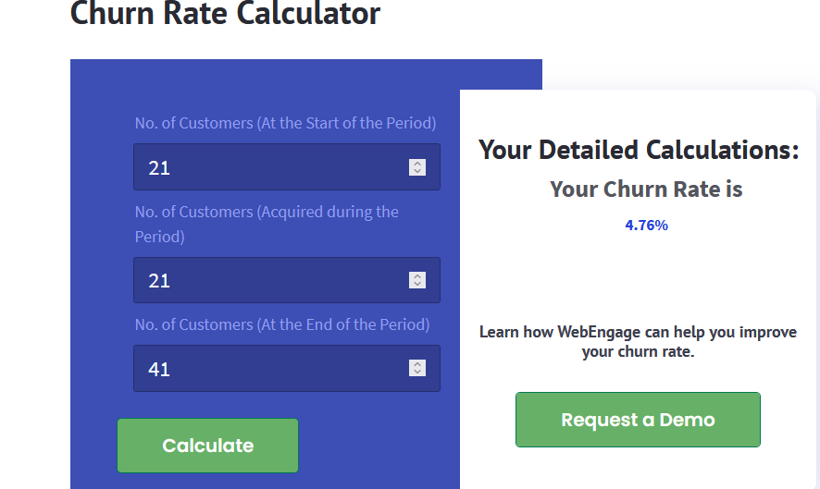
CAC

 |  |  |  |  |  |  |  |  |  |  | https://webengage.com/blog/churn-rate-calculator/
 |  |  | prosek u marketing agency industriji 141$
 | https://www.demandjump.com/blog/customer-acquisition-cost-by-industry?hs_amp=true

